Sheet1
입력 파일 | db
전입 있는데 명부 없음 | 홈페이지 주소가 공백인 경우
전출 있는데 명부 없음
1학년 외 신입생 있는데 명부 없음
헤더 인식 불가능
시트 여러 개
필수 열 없음
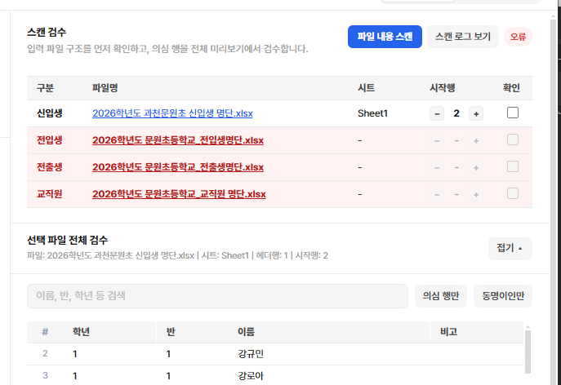
병합셀 있음
중간에 빈 행 있음
파일 형식이 xlsx이 아님
명부만 있음
이름에 한글+영어, 한글+숫자, 한글+특수문자
반 열에 1-1, 1반, 사랑/진달래 (얘는 정상)
학년 열에 1-1, 1학년
필수 열 몇 개만 비어있음
전입생 명단에 신입생 중복
이미 명부에 존재하는 전입생 (학년, 반, 이름 동일)
선생님 관리용 아이디 신청이 한 건도 없음
반 이름이 미편성
반 열에 유치원, 학년 열에 유치원
학년 열에 유치원, 반 열에 민들레, 진달래 등

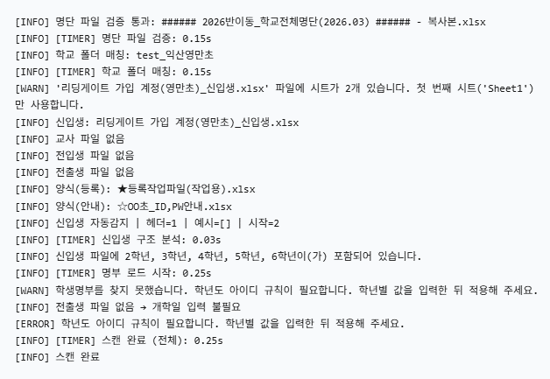

 |  | 이런 경우에는 메세지 카드를 어떻게 보여주지?

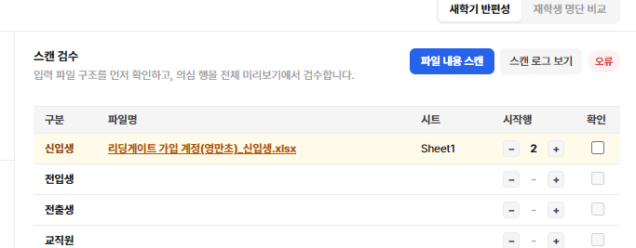

 |  | 그래도 뱃지랑 행 색은 통일하는 게 좋겠음
 |  | 위계가 있으니 일단 에러가 뜬 이상 에러를 젤 최상단으로.../

